Sheet1
WOLA24148:制作明细资料
1.款式/颜色/尺寸：两款针织长裙，每款的颜色，数量和具体尺寸，见下表。（大货请尽全力将公差缩小）
2.布料：大货布料的成分，纹路，手感和克重，都跟客户提供的原样一致。（注意，请尽量缩小材料成分差距）
3.内标：水洗标，品牌标 （文件确认后提供）
织标尺寸：长度5厘米，高度1.754厘米 （长度未含0.7厘米的车缝位）
位置：领口同原样
颜色：同文件
做大货标的时候，左右两边请各留0.7厘米的车缝位
原样领口标示例图
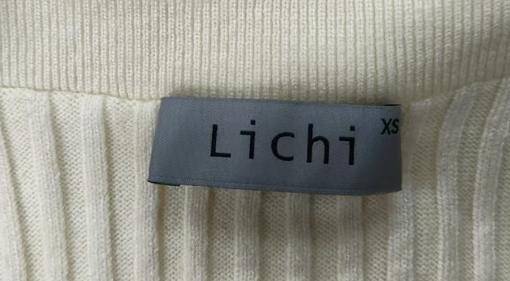
4.吊卡：大货在领口织标位置吊一个吊卡，吊卡（30克白卡纸，双面覆亚膜）。吊卡后面的条码内容根据衣服款式/颜色/尺寸不同也不同，所以吊卡不可以通用，切记！
吊卡背面内容含：
产品名称，颜色，尺寸和条码
所以，款式/颜色/尺寸不同，
对应吊卡上面的信息不同，
所有吊卡都不能通用。
请按照下方每款/尺寸/颜色对应
的条码内容，来对应吊卡
吊卡位置：系在领口的尺寸标上面
绳子颜色：白色涤纶绳
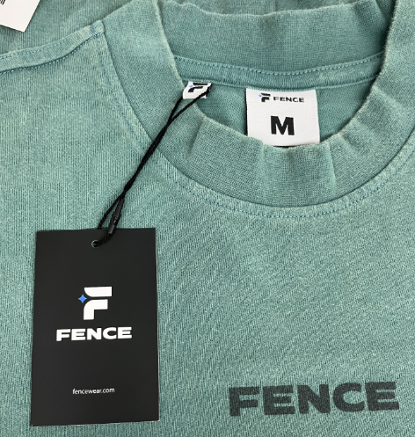 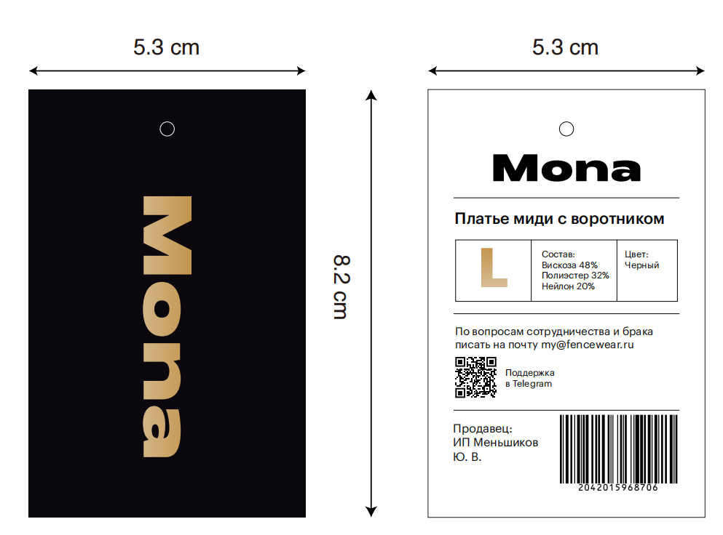
5.包装袋：每件衣服放入一个黑色拉链袋，袋子上面要有印刷，具体款式见下图：
包装袋设计图稿;
两款衣服的包装袋图稿一致，通用
包装袋的款式见上图
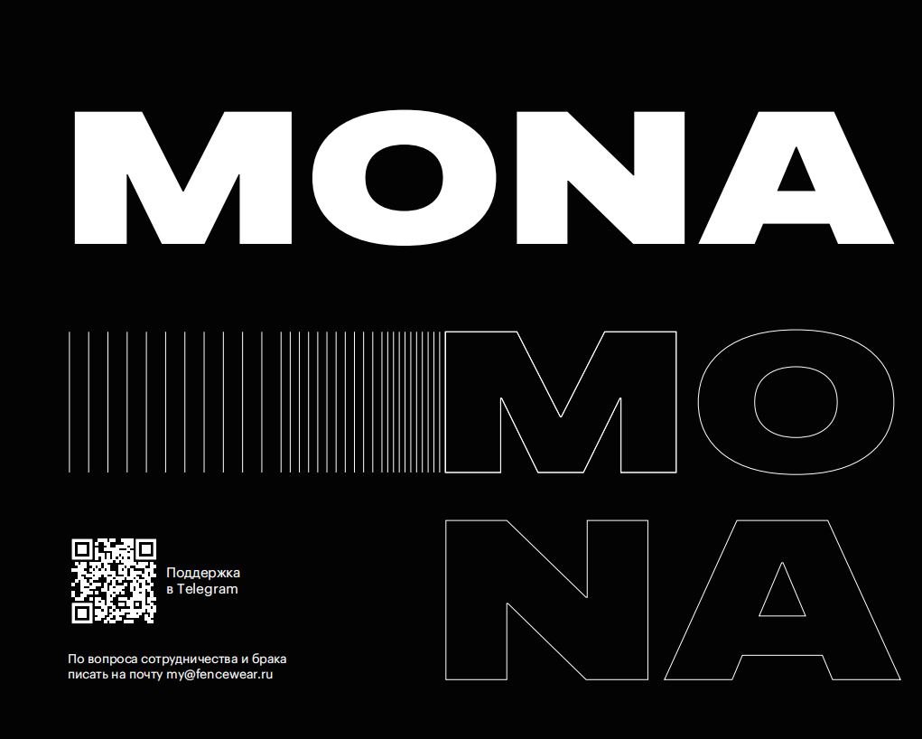 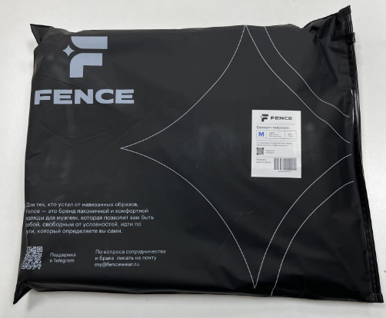
6.条码贴纸：每个拉链袋上面，都贴一张条码贴纸，衣服款式/颜色/尺寸不同，条码内容也不同，不可通用。切记！
贴纸示例图
贴纸款式/内容：
1. 贴纸顶部中间不要洞
2. 每个包装袋上面都要贴一个贴纸
3. 衣服款式/颜色/尺寸不同，条码内容不同，贴纸不可以通用
4. 每款贴纸的具体内容就是对应的吊卡背面的内容。
5. 每款具体的贴纸条码见下表
贴纸贴到此处空白处即可
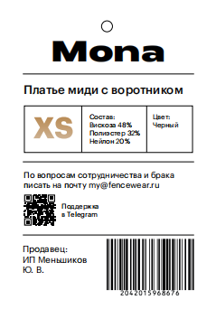
7.装箱：若干件衣服放入出口标准的五层纸箱，箱子正反两面印客户唛头，唛头随后提供，侧面不用印箱唛。不要混款/混尺寸/混色
8.出货：大货有可能会送上海仓，如有改变，出货之前会提供。
序号 | 款式 | 颜色 | XS | S | M | L | 总计 |  | 备注
No.1 长裙 | 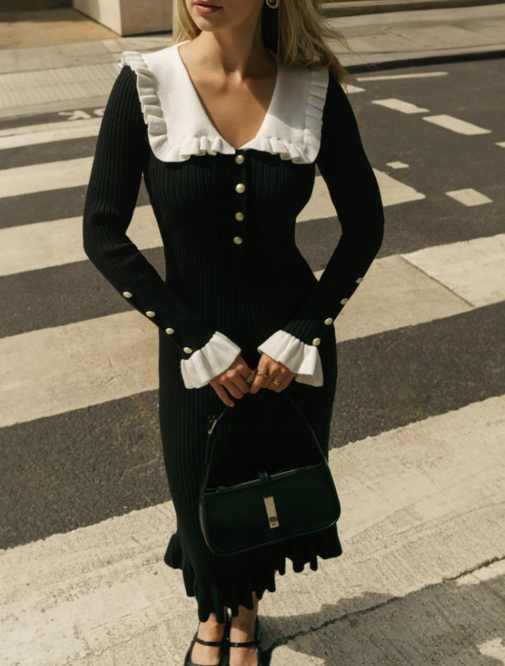 | 米色 | 600 | 500 | 500 | 500 | 2100 |  | 材质：请注意，大货材质和成分要样品一致，请尽量缩小成份差距。 克重：材料克重要跟样品一致，尽量缩小差距 颜色：同原样 LOGO：水洗标，品牌标，贴纸，吊卡
 |  |  | 贴纸和吊卡条码内容： 2042017386263 | 贴纸和吊卡条码内容： 2042017386270 | 贴纸和吊卡条码内容： 2042017386287 | 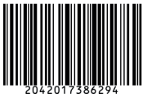 贴纸和吊卡条码内容： 2042017386294 |  | 2163
 |  | 黑色 | 600 | 500 | 500 | 500 | 2100
 |  |  | 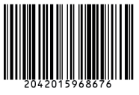 贴纸和吊卡条码内容： 2042015968676 | 贴纸和吊卡条码内容： 2042015968683 | 贴纸和吊卡条码内容： 2042015968690 | 贴纸和吊卡条码内容： 2042015968706 |  | 2163
No.2 长裙 |  | 米色 | 600 | 500 | 500 | 500 | 2100 |  | 材质：请注意，大货材质和成分要样品一致，请尽量缩小成份差距。 克重：材料克重要跟样品一致，尽量缩小差距 颜色：同原样 LOGO：水洗标，品牌标，贴纸，吊卡
 |  |  | 贴纸和吊卡条码内容： 2042017643052 | 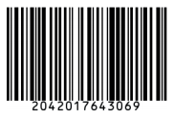 贴纸和吊卡条码内容： 2042017643069 | 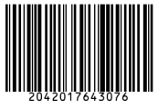 贴纸和吊卡条码内容： 2042017643076 | 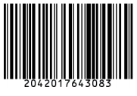 贴纸和吊卡条码内容： 2042017643083 |  | 2163
 |  | 黑色 | 600 | 500 | 500 | 500 | 2100
 |  |  | 贴纸和吊卡条码内容： 2042017479613 | 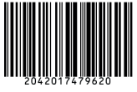 贴纸和吊卡条码内容： 2042017479620 | 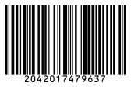 贴纸和吊卡条码内容： 2042017479637 | 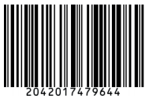 贴纸和吊卡条码内容： 2042017479644 |  | 2163

